상품제안서
병아리메모잇(주문제작형) | 상품코드: S23773

 |  |  |  |  |  |  | 02-713-8555 | www.synergygift.co.kr
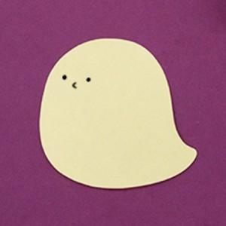

【상세/제작정보】

【인쇄/포장옵션】 | 내지1도인쇄 / OPP(비닐)

【공급단가】 | 수량 | 1,000~ | 2,000~ | 3,000~ | 5,000~ | 10,000~
*VAT별도 | 20매 | 390원 | 330원 | 290원 | 260원 | 240원
 | 30매 | 490원 | 430원 | 380원 | 350원 | 320원
 | 50매 | 680원 | 610원 | 560원 | 490원 | 440원

【상품 URL】 | https://www.synergygift.co.kr:443/src/goods_detail.php?gdno=23773

